Sayfa1
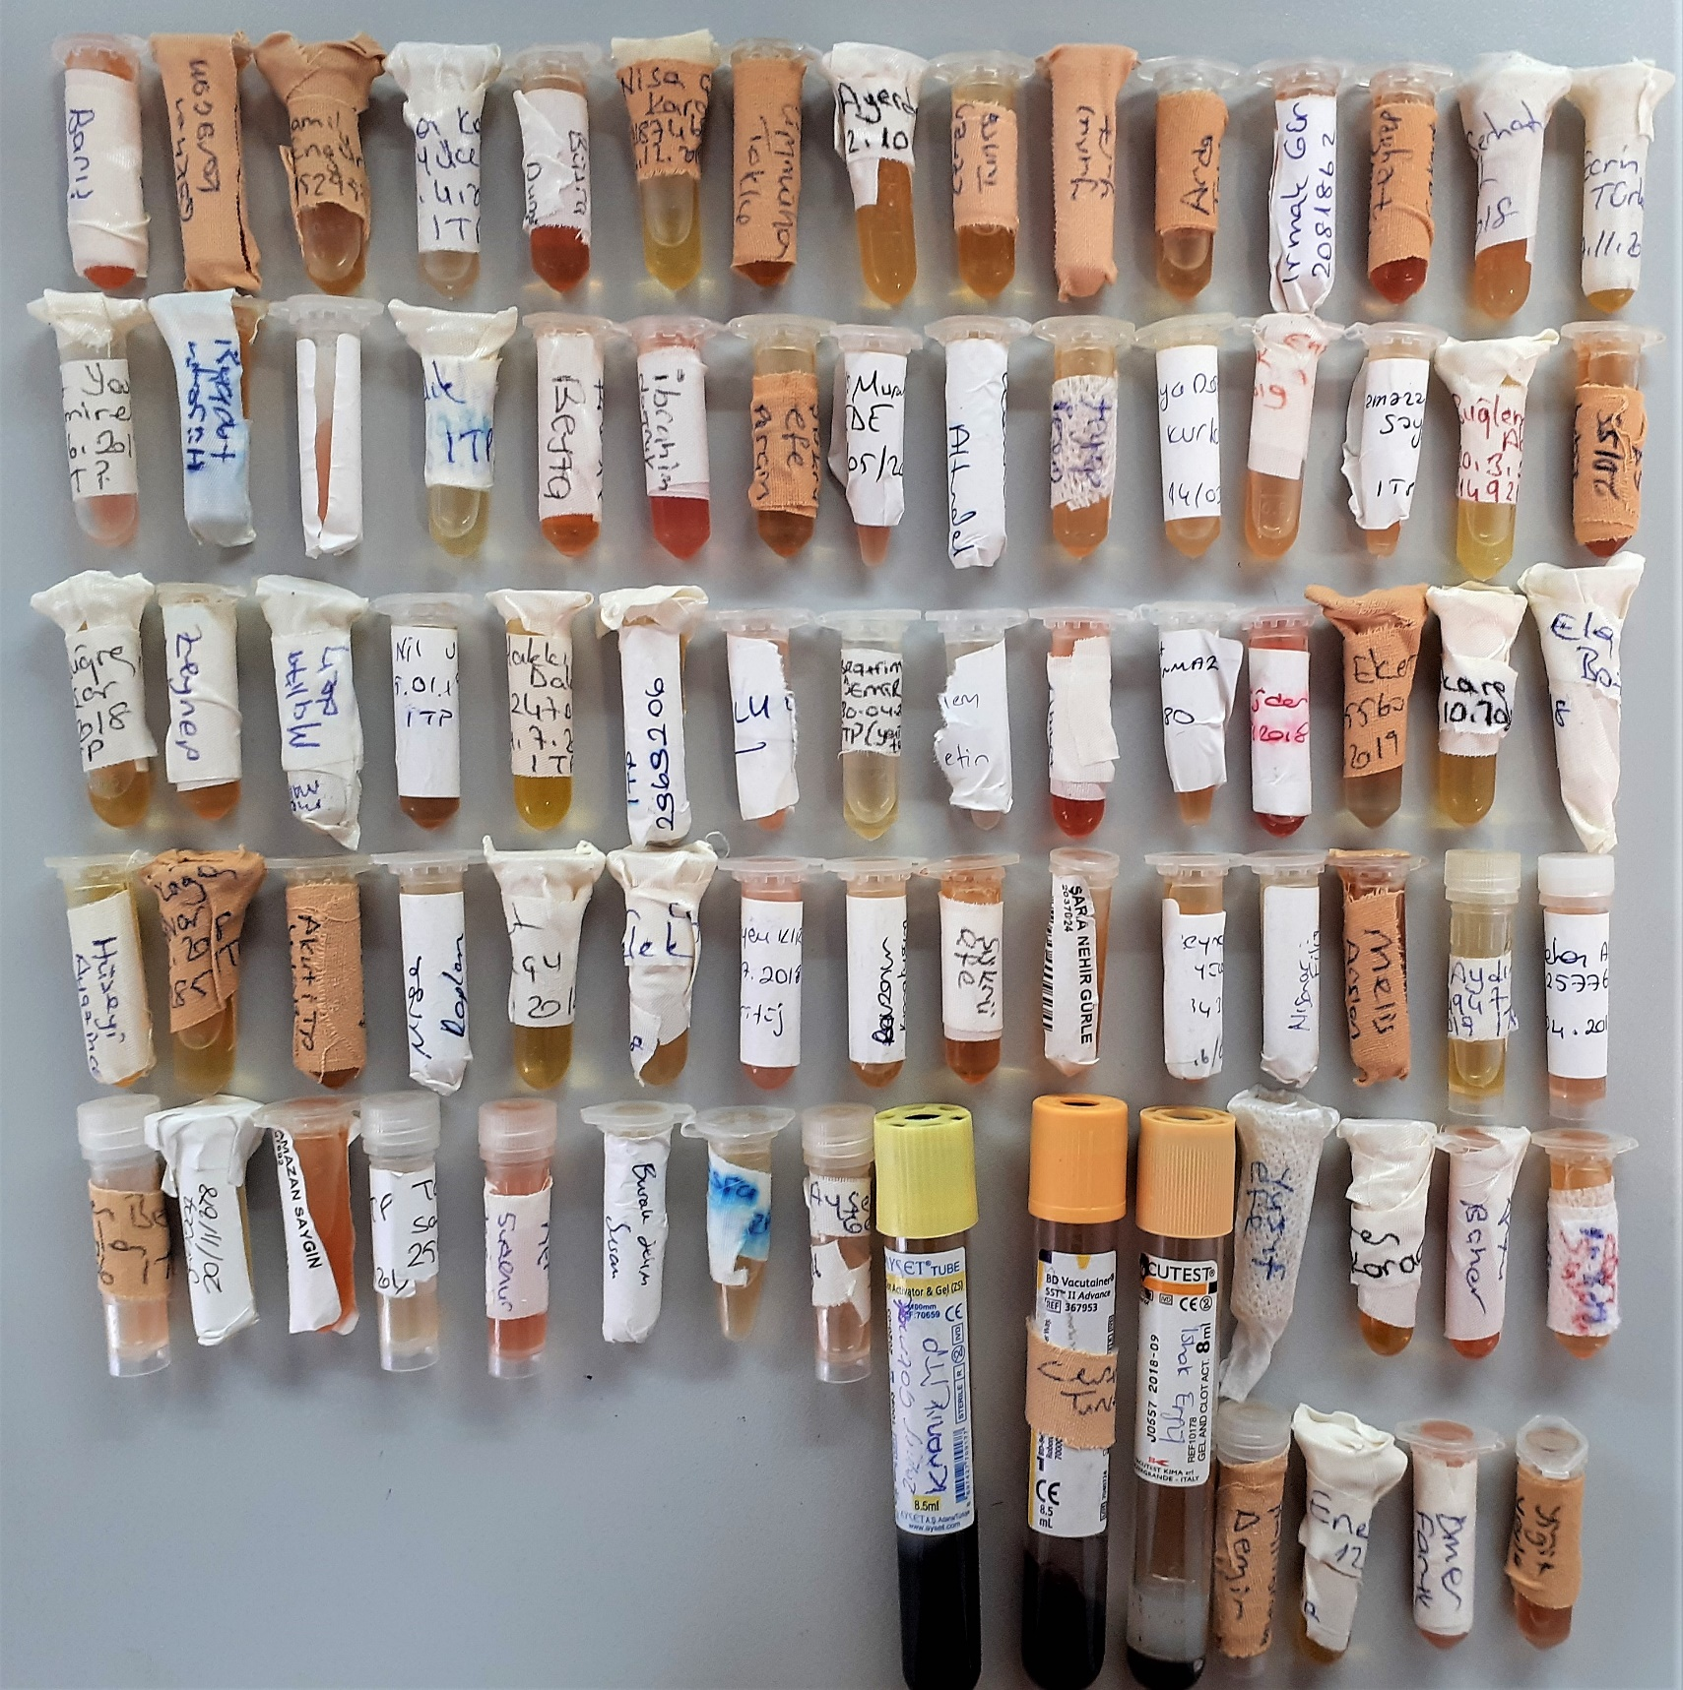
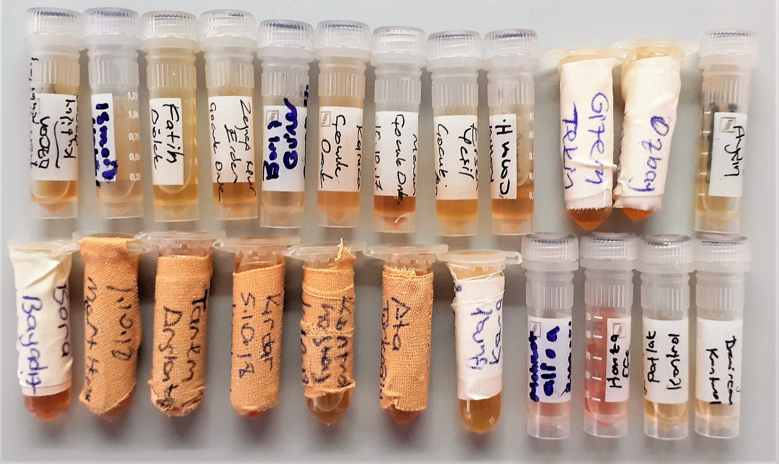
Numune Adı | TAS(mmol/L) | TOS (µmol/L) | OSI | TTL(µmol/L) | NTL(µmol/L) | Disülfit | not
Barış Ersoy | 1.83 | 20.6 | 1.126 | 559 | 511 | 24
Gökhan Karaçam | 1.39 | 12.65 | 0.910 | 568 | 466 | 51
Kamil Alp Engürlü | 1.86 | 20.49 | 1.102 | 562 | 427 | 67.5
İlhan Kaan Yüce | 1.58 | 74.14 | 4.692 | 537 | 339 | 99 | lipemi | Bu çalışmada "Relassay" marka kitler kullanılmıştır.
Büşra Durmuş | 1.66 | 18.52 | 1.116 | 612 | 600 | 6 | hafif hemolizli | Kullanılan cihaz: Mindray marka BS300 model tam otomatik biyokimya cihazı
Nisa Ceren Karakaya | 1.52 | 19.04 | 1.253 | 544 | 451 | 46.5
Ümmühan Toklu | 1.58 | 7.64 | 0.484 | 542 | 525 | 8.5
Elif Ayerdem | 1.13 | 21.43 | 1.896 | 508 | 403 | 52.5 | hafif lipemi
Ceren Tunca | 1.43 | 9.55 | 0.668 | 503 | 361 | 71 | hafif lipemi | TAS:Total Antioxidant Status
Yunus Yurt | 1.45 | 24.42 | 1.684 | 612 | 459 | 76.5 | hemolizli | TOS: Total Oxidant Status
Arda Taha Aksoy | 1.48 | 12.22 | 0.826 | 519 | 421 | 49 |  | OSI: Oxidative Stress Index
Irmak Gür | 1.45 | 17.81 | 1.228 | 606 | 522 | 42 |  | TTL: Total Thıol
Zeynep Çakmak | 1.09 | 16.63 | 1.526 | 572 | 433 | 69.5 |  | NTL: Native Thıol
Fatil Serhat Polat | 1.11 | 46.9 | 4.225 | 528 | 360 | 84 | lipemi | Disülfit: Thıol/Disülfift Dengesi
Ecrin Türkmen | 1.26 | 44.73 | 3.550 | 473 | 299 | 87
Ahmet Yasin Demirel | 1.25 | 32.16 | 2.573 | 644 | 199 | 222.5 | hemolizli
Hüseyin Topbaşı | 1.4 | 11.46 | 0.819 | 577 | 473 | 52 | lipemi
Emre Çetin | 1.62 | 30.41 | 1.877 | 662 | 635 | 13.5 | hemolizli
Harun Çelik | 1.47 | 21.79 | 1.482 | 474 | 279 | 97.5
Beyza Duran | 1.32 | 14.05 | 1.064 | 574 | 462 | 56 | hafif hemolizli
İbrahim Doğruk | 1.54 | 26.68 | 1.732 | 671 | 448 | 111.5 | hemolizli
Şükrü Efe Perçin | 1.3 | 10.44 | 0.803 | 508 | 392 | 58
Ali Murat Dede | 1.1 | 21.01 | 1.910 | 585 | 406 | 89.5 | lipemi
Ecem Nur Altındal | 1.14 | 11.8 | 1.035 | 571 | 500 | 35.5
Zeynep İrem Başar | 1.36 | 10.71 | 0.788 | 559 | 411 | 74 | hafif lipemi
Alya Doğa Kurban | 1.24 | 7.64 | 0.616 | 588 | 440 | 74 | lipemi
Emine Türk | 1.39 | 31.28 | 2.250 | 554 | 328 | 113 | lipemi
Ramazan Saygın | 1.36 | 12 | 0.882 | 648 | 571 | 38.5 | lipemi
Buğlem Nur Aksu | 1.27 | 41.04 | 3.231 | 538 | 339 | 99.5 | hafif lipemi
Yusuf Kerem Kara | 1.38 | 12.95 | 0.938 | 522 | 448 | 37
İlyas Buğra Yaşar | 1.41 | 58.04 | 4.116 | 524 | 337 | 93.5
Zeynep İrem Afşar | 1.41 | 11.16 | 0.791 | 521 | 429 | 46
Meryem Maliza | 1.41 | 4.89 | 0.347 | 492 | 441 | 25.5
Nil Ulu | 0.95 | 23 | 2.421 | 610 | 440 | 85
Hakkı Yiğit Dalgıç | 1.28 | 14.89 | 1.163 | 449 | 292 | 78.5 | hafif lipemi
Pelin Tekeli | 1.13 | 39.12 | 3.462 | 499 | 327 | 86
Alper Ulu | 1.69 | 13.51 | 0.799 | 573 | 446 | 63.5 | hafif lipemi
İbrahim Demir | 0.99 | 25.5 | 2.576 | 496 | 418 | 39
Buğlem Çetin | 1.13 | 13.61 | 1.204 | 572 | 276 | 148 | lipemi
Ahmet Demir | 2.06 | 28.25 | 1.371 | 669 | 581 | 44 | hemolizli
Muhammet Sefa Tınmaz | 1.64 | 5.82 | 0.355 | 554 | 451 | 51.5
Ege Ejder | 2 | 15.22 | 0.761 | 726 | 552 | 87 | hemolizli
Ali Eker | 1.12 | 6.44 | 0.575 | 440 | 260 | 90
Hülya Özkara | 1.43 | 7.66 | 0.536 | 533 | 370 | 81.5
Ela Bozkurt | 1.14 | 17.77 | 1.559 | 585 | 114 | 235.5 | hafif lipemi
Hüseyin Ayaz İnce | 1.65 | 6.47 | 0.392 | 545 | 516 | 14.5
Semih Kağan Ünüvar | 1.16 | 12.7 | 1.095 | 494 | 332 | 81 | hafif lipemi
Beril Su Gümüş | 1.38 | 7.91 | 0.573 | 543 | 523 | 10
Zeynep Nisa Kaplan | 1.04 | 30.77 | 2.959 | 570 | 408 | 81 | lipemi
Ahmet Konukçu | 1.15 | 12.98 | 1.129 | 538 | 472 | 33 | lipemi
Eren Can Civelek | 1.16 | 58.89 | 5.077 | 528 | 330 | 99
Meryem Kır | 1.41 | 21.1 | 1.496 | 679 | 486 | 96.5 | lipemi
Ravzanur Karakuşum | 1.3 | 10.98 | 0.845 | 571 | 430 | 70.5 | lipemi
Sara Nehir Gürle | 1.3 | 14.76 | 1.135 | 565 | 546 | 9.5
Zeynep Ece Yücel | 0.92 | 9.71 | 1.055 | 528 | 457 | 35.5
Nisanur Fliz | 1.31 | 77.8 | 5.939 | 510 | 354 | 78
Melis Arslan | 1.41 | 6.99 | 0.496 | 571 | 387 | 92
Eray Aydın | 1.38 | 24.02 | 1.741 | 530 | 390 | 70 | hafif lipemi
Güldehan Arı | 1.22 | 14.72 | 1.207 | 629 | 567 | 31 | hafif lipemi
Egemen Berk Ceylan | 1.13 | 13.63 | 1.206 | 792 | 318 | 237 | lipemi
Meva Şahbaz | 1.15 | 43 | 3.739 | 515 | 285 | 115 | lipemi
Talha Satıcı | 1.19 | 26.28 | 2.208 | 610 | 250 | 180 | lipemi
Sudenur Zenginer | 1.62 | 21.77 | 1.344 | 678 | 558 | 60 | lipemi
Burak Selim Susam | 1.42 | 15.26 | 1.075 | 590 | 349 | 120.5
Esra Taraza | 1.5 | 7.59 | 0.506 | 542 | 254 | 144 | lipemi
Ayşe Naz Gezgin | 1.53 | 18.2 | 1.190 | 618 | 272 | 173 | lipemi
İshak Ergül | 1.63 | 30.57 | 1.875 | 643 | 427 | 108 | hemolizli
Yusuf Efe Öncel | 1.48 | 7.31 | 0.494 | 569 | 458 | 55.5 | lipemi
Yaren Karaca | 1.54 | 12.89 | 0.837 | 607 | 482 | 62.5
Arzu Bahar | 1.53 | 20.94 | 1.369 | 657 | 576 | 40.5 | hafif hemolizli
Efe Can | 1.15 | 10.04 | 0.873 | 538 | 415 | 61.5
Halil İbrahim Demir | 1.78 | 24.83 | 1.395 | 659 | 591 | 34 | hafif hemolizli
Enes Ayan | 2.02 | 9.44 | 0.467 | 522 | 443 | 39.5
Ömer Faruk Erme | 1.36 | 22.98 | 1.690 | 657 | 469 | 94 | lipemi
Yiğit Yayla | 1.31 | 18.36 | 1.402 | 601 | 515 | 43 | lipemi
Kubilay Özcan-kontrol | 1.61 | 17.2 | 1.068 | 593 | 473 | 60
İsmail Hakkı-kontrol | 1.38 | 21.99 | 1.593 | 484 | 347 | 68.5 | lipemi
Fatih Dölek-kontrol | 1.58 | 3.46 | 0.219 | 498 | 267 | 115.5 | hafif lipemi
Zeynep Nur Erden-kontrol | 1.19 | 13.73 | 1.154 | 526 | 393 | 66.5
Barış Güner-kontrol | 1.28 | 18.27 | 1.427 | 484 | 404 | 40
İsmihan Karaca-kontrol | 1.3 | 0.26 | 0.020 | 596 | 319 | 138.5 | lipemi
Elisanar Mervun-kontrol | 1.45 | 12.69 | 0.875 | 526 | 377 | 74.5
Ersen Yeşil-kontrol | 1.58 | 0.11 | 0.007 | 561 | 324 | 118.5 | lipemi
Edanur Yetim-kontrol | 1.14 | 15.16 | 1.330 | 513 | 387 | 63
Gizem Tekin-kontrol | 1.3 | 10.77 | 0.828 | 588 | 504 | 42
Yunus Emre Özbay-kontrol | 1.21 | 7.77 | 0.642 | 508 | 449 | 29.5
Hasan Hüseyin Aydın-kontrol | 1.52 | 9.49 | 0.624 | 480 | 311 | 84.5
Anıl Bora Bayadız-kontrol | 1.18 | 19.23 | 1.630 | 556 | 414 | 71 | hafif hemolizli
Mert Çelikkıran-kontrol | 1.26 | 7.09 | 0.563 | 516 | 399 | 58.5 | hafif lipemi
Tanem Arslan-kontrol | 1.35 | 17.07 | 1.264 | 609 | 492 | 58.5 | hafif hemolizli
Feyza Kırdar-kontrol | 1.09 | 13.28 | 1.218 | 573 | 460 | 56.5
Miraysu Çakır-kontrol | 1.66 | 11.53 | 0.695 | 522 | 455 | 33.5
Ata Türkoğlu-kontrol | 1.37 | 12.3 | 0.898 | 561 | 428 | 66.5
Burak Karasert-kontrol | 1.42 | 8.53 | 0.601 | 538 | 532 | 3 | hafif lipemi
Mehmet Ali-kontrol | 1.35 | 34 | 2.519 | 867 | 463 | 202 | hemolizli-lipemi
Hamza Efe Çelik-kontrol | 1.44 | 40.86 | 2.838 | 747 | 473 | 137 | yüksek hemolizli
Eray Patlak-kontrol | 1.4 | 22.54 | 1.610 | 482 | 360 | 61
Elif Demircan-kontrol | 1.2 | 7.29 | 0.607 | 516 | 376 | 70

